Gráfico1 Gráfico de tiempo de e
Gráfico de tiempo de ejecución por algoritmo (ms)

Tamaño (n) | Tiempo Lineal (ms) | Tiempo Binaria (ms) | Tiempo Bubble (ms) | Tiempo Merge (ms)
1000 | 0.0523 | 0.0112 | 112.196 | 3.698
10000 | 0.3988 | 0.0068 | 10982.5 | 43.979
100000 | 4.9126 | 0.009 | 0 | 524.309

Gráfico1 Gráfico de Memoria Uti
Gráfico de Memoria Utilizada por Algoritmo (KiB)

Tamaño (n) | Memoria Lineal (KiB) | Memoria Binaria (KiB) | Memoria Bubble (KiB) | Memoria Merge (KiB)
1000 | 0.1367 | 0.1562 | 8.0742 | 23.4688
10000 | 0.1367 | 0.1562 | 78.3867 | 234.562
100000 | 0.1367 | 0.1562 | 0 | 2344.04

Gráfico2 Gráfico de tiempo de e
Gráfico de tiempo de ejecución por algoritmo (ms)

Tamaño (n) | Tiempo Lineal (ms) | Tiempo Binaria (ms) | Tiempo Bubble (ms) | Tiempo Merge (ms)
1000 | 0.0523 | 0.0112 | 112.196 | 3.698
10000 | 0.3988 | 0.0068 | 10982.5 | 43.979
100000 | 4.9126 | 0.009 | 0 | 524.309

Gráfico2 Gráfico de Memoria Uti
Tamaño (n) | Memoria Lineal (KiB) | Memoria Binaria (KiB) | Memoria Bubble (KiB) | Memoria Merge (KiB)
1000 | 0.1367 | 0.1562 | 8.0742 | 23.4688
10000 | 0.1367 | 0.1562 | 78.3867 | 234.562
100000 | 0.1367 | 0.1562 | 0 | 2344.04

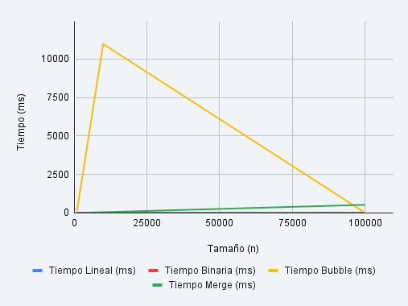

Tamaño (n) | Tiempo Lineal (ms) | Tiempo Binaria (ms) | Tiempo Bubble (ms) | Tiempo Merge (ms)
1000 | 0.0523 | 0.0112 | 112.1956 | 3.698
10000 | 0.3988 | 0.0068 | 10982.4924 | 43.979
100000 | 4.9126 | 0.009 |  | 524.3089

